2_收入结构拆解
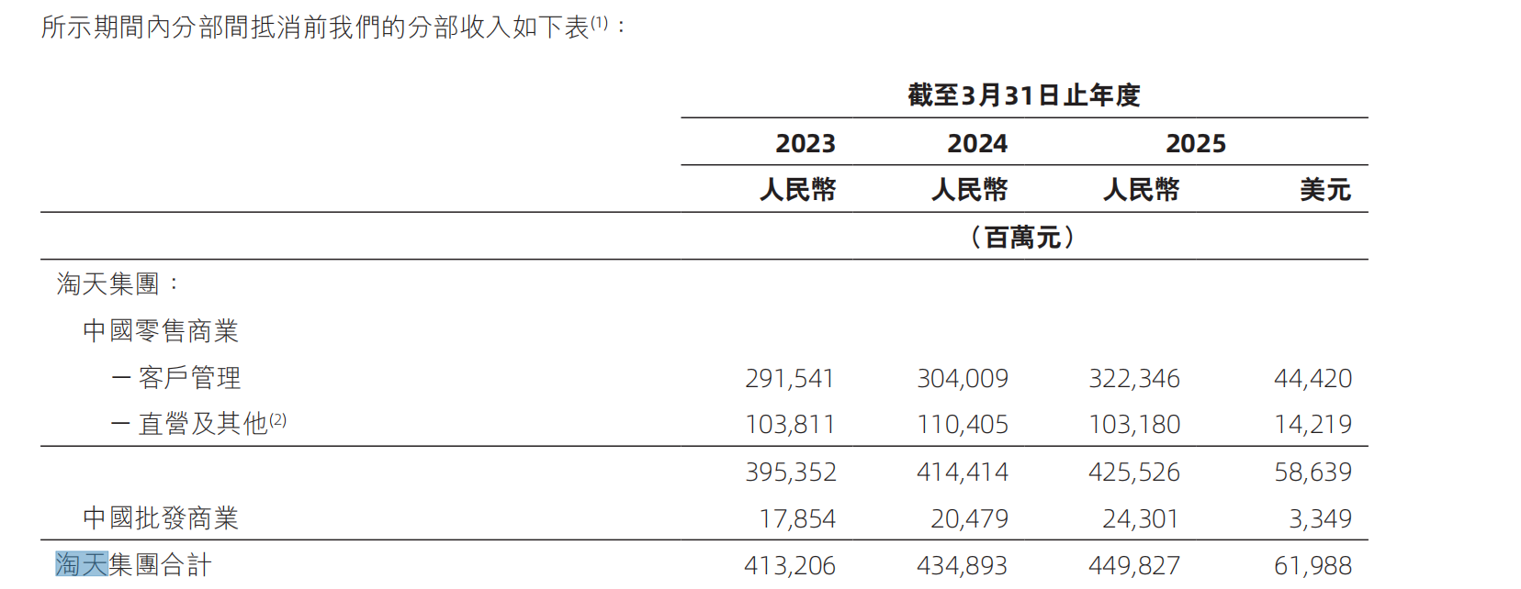
淘天集团收入结构（FY23–FY25）
口径：阿里财年 FY23/24/25 = 2022.4–2025.3 | 单位：亿元

科目 | FY23 | FY24 | FY25 | CAGR | YoY 25 | BP 视角
【收入科目（亿元）】
中国零售商业
客户管理收入 CMR ● | 2,915 | 3,040 | 3,223 |  |  | 广告+佣金，最重要科目
广告收入（72、68、64%估）⚠ |  |  |  |  |  | 三年比例逐年下降，数据来源：豆包
佣金收入（28、32、36%估）⚠ |  |  |  |  |  | 平台新增订单服务费、天猫部分类目佣金上调、全站推广小幅分流广告结构。
直营业务收入 ● | 1,038 | 1,104 | 1,032 |  |  | FY25 主动收缩
中国批发商业 | 178 | 205 | 243

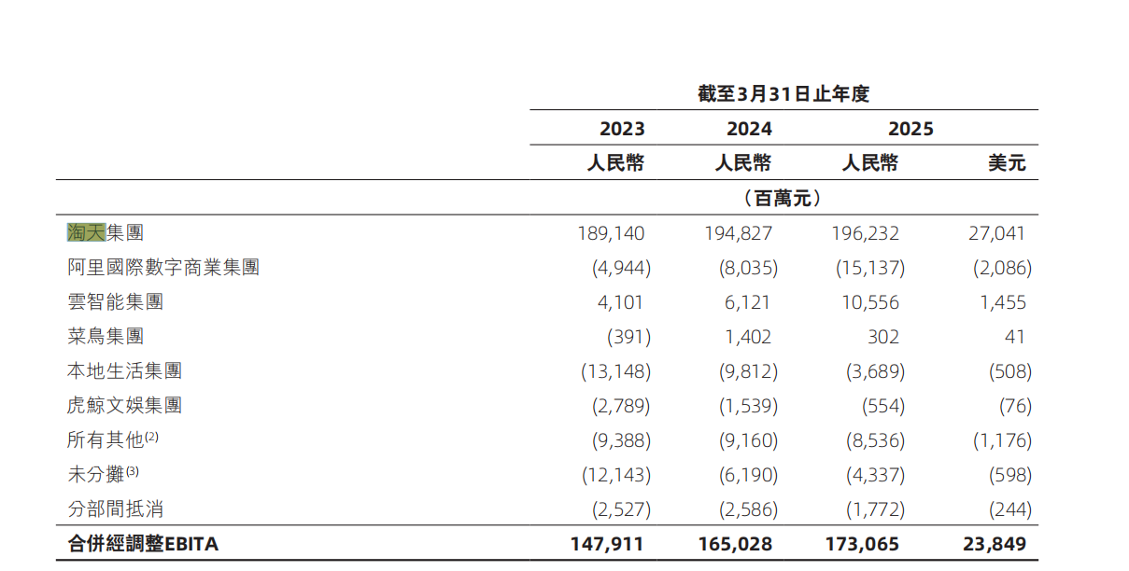
分部收入合计 ● |  |  |  |  |  | 增长放缓
同期 GMV（亿元）● |  |  |  |  |  | 连续下滑两年
【变现率（计算列：浅绿底）】
综合 Take Rate%（=收入/GMV） |  |  |  |  |  | GMV 降但变现率升
CMR Take Rate%（=CMR/GMV） |  |  |  |  |  | 核心观察指标
【盈利结构】
分部经营利润 ● | 1,891 | 1,948 | 1,962 |  |  | —
分部经营利润率% |  |  |  |  |  | 持续下降

【FY25 收入变动归因（衔接 Sheet 3 P&L Bridge）】
CMR 增量 | 91 | Take Rate +0.20pct
└ 广告增量 |  | Take Rate 提升驱动
└ 佣金增量 | 0 | 基本持平
直营增量 | -81 | FY25 主动收缩猫超长尾
合计变动 | -6 | 对应 -0.1% YoY

分析：FY25 收入增长放缓（Y to Y2025=+3.4%，CAGR=4.3%），但内部结构显著优化：CMR（高毛利）继续 +8.8%（CAGR=7.9%），直营（低毛利甚至亏损）-6.5%。这是典型的"主动收缩长尾"动作。 问题：当 GMV 已经 -2.6%，CMR 继续上还要靠 Take Rate 拉，触顶临近。

4_UE单位经济模型
淘天 UE 单位经济模型
三视角：每位活跃买家 / 每元 CMR / 每笔订单 | 口径：FY23-FY25

指标 | FY23 | FY24 | FY25 | 解读
【视角 A：每位活跃买家（人均经济）】 |  |  |  |  | AAC的数据来源
年活跃买家 AAC（亿）⚠ | 10.3 | 10.0 | 9.5 | 三年 -0.8 亿，估算口径
每买家年 GMV（元） |  |  |  | 钱包深度小幅提升
每买家分部收入（元） |  |  |  | 变现效率提升
每买家 CMR（元）⭐ |  |  |  | BP 最纯指标
每买家分部利润（元） |  |  |  | UE 底线持续向好
【视角 B：每元 CMR 成本结构（估算）】
CMR 收入 | 1.00 | 1.00 | 1.00 | 基准
− 流量获取成本 | -0.08 | -0.07 | -0.07 | 搜索/推荐分发成本
− 商家运营/客服 | -0.05 | -0.05 | -0.05 | —
− 技术/IT 分摊 | -0.04 | -0.04 | -0.04 | —
− 营销与品牌 | -0.10 | -0.09 | -0.08 | 含天猫双 11 品牌投放
− 研发分摊 | -0.04 | -0.04 | -0.04 | 研发费用按收入比例分摊
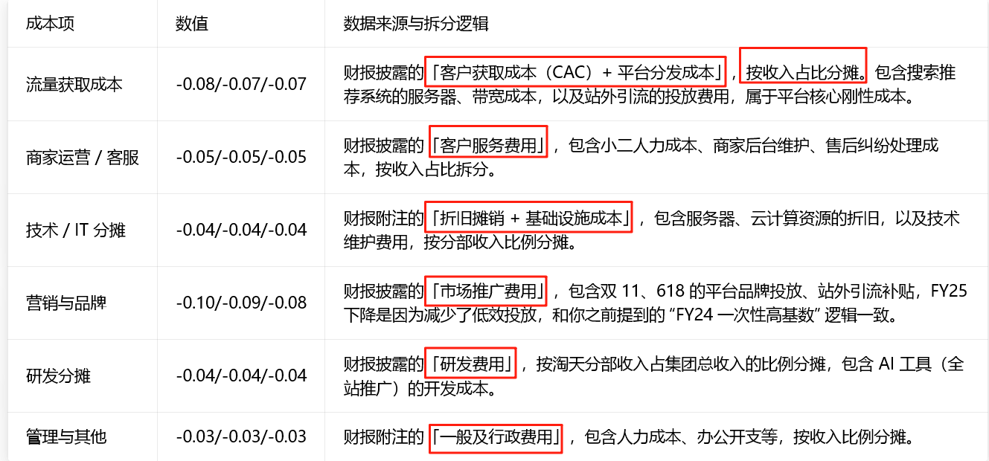
− 管理与其他 | -0.03 | -0.03 | -0.03 | —
每元 CMR 经营利润 ⭐ | 0.66 | 0.68 | 0.69 | 高毛利广告业务的真实经济模型
【视角 C：每笔订单】
年订单数（亿单）⚠ | 927 | 1,000 | 997 | AAC × 频次反推
客单价 AOV（元） | 86 | 78 | 76 | 消费降级 + 高频低价化
CMR/单（元） | 3.16 | 3.06 | 3.14 | 单笔抽水基本稳

💡 UE 三视角综合：FY25 每买家 CMR 339 元（CMR 3223亿 / AAC 9.5亿）—— 三年从 283 涨到 339（+20%）。但每买家分部利润仅 207 元（FY23 184），说明变现效率上升的同时，单位利润提升幅度有限——佣金为主的变现模型相比广告需要更多运营投入，反映在利润率持续下降上。

